Hoja1
AEROSOLES "05"

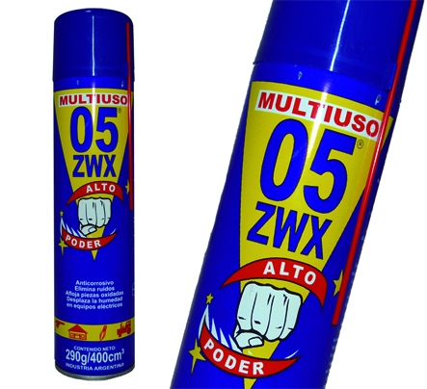
aerosol x125cc aceite lubricante zwx |  | 2150.00 | $ 3,655.00 | aerolom
aerosol x 225cc aceite lubricante zwx |  | 2850.00 | $ 4,845.00 | aerolom
 |  |  | $ -
aerosoles x235cc colores tradicional amarillo-azul cobalto-azul claro-barniz |  | 3295.00 | $ 5,601.50 | aerolom
blanco mate-bermellon-celeste-crema-gris-espacial-marron-naranja-negro brillante-negro mate-negro alt.temp- |  |  | $ -
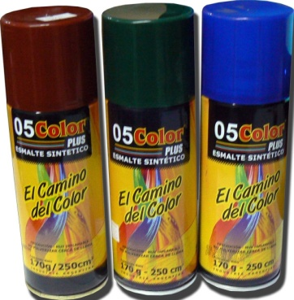
rosa-verde claro-verde ingles-violeta-blanco brillante-blanco mate-aluminio-aluminio alt.temp.-barniz mate |  |  | $ -
 |  |  | $ -
aerosoles x400cc colores tradicional azul cobalto-bermellon-barniz-negro brillante |  | 4690.00 | $ 7,973.00
negro mate-negro alt.temp-blanco brillante |  |  | $ - | aerolom
 |  |  | $ -
aerosoles x235cc metalizados dorado-cobre-plata |  | 4540.00 | $ 7,718.00 | aerolom
aerosol x170cc limpiacontactos |  | 5170.00 | $ 8,789.00
aerosol x230cc limpiador antiestatico |  | 3850.00 | $ 6,545.00
AEROSOLES "KUWAIT" |  |  | $ -
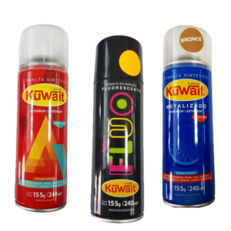
 |  |  | $ -
aerosoles x250cc colores tradicionalamarillo-azul marino-traful-barniz-barniz mate |  | 3667.00 | $ 6,233.90 | kuwait
blanco brillante-blanco mate-blanco satinado-bermellon-celeste-marfil-beige-rojo vivo-tabaco-rosado-naranja |  |  | $ - | kuwait
gris espacial-gris oscuro-verde claro-verde ingles-violeta-negro brillante-negro mate-negro satinado-crema |  |  | $ - | kuwait
 |  |  | $ -
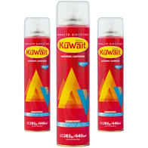
aerosoles x250cc fluorecentes amarillo,naranja,verde,rojo,rosa |  | 6354.00 | $ 10,801.80 | kuwait
 |  |  | $ -
aerosoles x440cc colores tradicional negro brillante-negro mate-negro satinado |  | 5315.00 | $ 9,035.50
rojo vivo-azul marino-barniz brillante |  |  | #VALUE!
 |  |  | $ -
aerosoles x250cc metalizados oro-cobre |  | 5637.00 | $ 9,582.90 | kuwait
aerosol x250cc metalizado plata |  | 4853.00 | $ 8,250.10 | kuwait
aerosol x250cc metalizado cromo |  | 6885.00 | $ 11,704.50 | kuwait
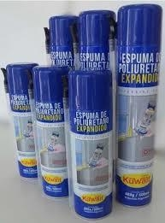
aerosol x250cc grafito llantas |  | 4852.00 | $ 8,248.40 | kuwait
aerosol x415cc esmerilado kuwait |  | 7552.00 | $ 12,838.40 | kuwait
aerosol x300cc espuma poliuretanica kuwait |  | 8480.00 | $ 14,416.00 | kuwait
aerosol x500cc espuma poliuretanica kuwait |  | 10887.00 | $ 18,507.90 | kuwait
aerosol x440cc alcohol isporopilico kuwait |  | 4665.00 | $ 7,930.50
aerosol x440cc silicona vehiculo kuwait |  | 4712.00 | $ 8,010.40 | kuwait
 |  |  | $ -
 |  |  | $ -
AEROSOLES |  |  | $ -
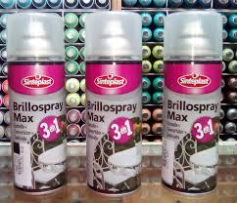
 |  |  | $ -
brillospray 3 en 1 x240cc colores tradicionales blanco-blanco mate |  | 6233.00 | $ 10,596.10 | sinteplast
blanco satinado-azul-marino-bermellon-amarillo-gris-gris espacial-verde ingles-verde claro-traful-marron africano |  |  | $ -
violeta-beige-naranja-negro brillante-negro mate-negro satinado-rosa-magenta-hueso-verde agua-barnizbrillante |  |  | $ -
barniz mate-barniz satinado |  |  | $ -
 |  |  | $ -
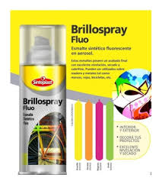
brillospray 3 en 1 x440cc colores tradicionales negro brillante-negro mate |  | 8517.00 | $ 14,478.90 | sinteplast
negro satinado-blanco brillante-blanco mate-blanco satinado-bermellon-azul marino-barniz brillante |  |  | $ -
 |  |  | $ -
brillospray 3 en 1 metalizados x250cc plata-oro-cobre-gris medio-plata-purpura |  | 8210.00 | $ 13,957.00 | sinteplast
azul-rojo-amarillo-ocre-verde x440cc plata-oro |  | 11407.00 | $ 19,391.90
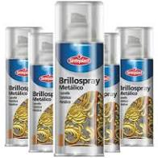
 |  |  | $ -
brillospray fluo x250cc magenta-amarillo-naranja-verde |  | 9070.00 | $ 15,419.00 | sinteplast
 |  |  | $ -
brillospray alt temp 500°x250cc negro |  | 8350.00 | $ 14,195.00 | sinteplast
brillospray alt temp 500°x250cc aluminio |  | 9400.00 | $ 15,980.00 | sinteplast
 |  |  | $ -
brillosprasy EPOXI X240cc blanco |  | 8120.00 | $ 13,804.00 | sinteplast
brillosprasy EPOXI X440cc blanco |  | 10460.00 | $ 17,782.00 | sinteplast
 |  |  | $ -
brillospray esmerilado x 250cc |  | 8341.00 | $ 14,179.70 | sinteplast
brillospray esmerilado x 440cc |  | 10775.00 | $ 18,317.50 | sinteplast
 |  |  | $ -
 |  |  | $ -
 |  |  | $ -

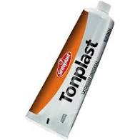
ENTONADORES UNIVERSALES sinteplast |  |  | $ -
entonadores universales | 30cc | 1100.00 | $ 1,870.00 | sinteplast
entonadores universales | 120cc | 3995.00 | $ 6,791.50 | sinteplast
 |  |  | $ -
 |  |  | $ -
 |  |  | $ -
 |  |  | $ -
esmalte sintetico GRUPO A 3en1 cremalux | 500cc | 8776.00 | $ 14,919.20 | sinteplast
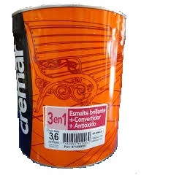
blanco brillante-blanco satinado | 900cc | 13032.00 | $ 22,154.40 | sinteplast
negro satinado | 3,600cc | 45550.00 | $ 77,435.00 | sinteplast
 |  |  | $ -
esmalte sintetico GRUPO B 3en1 cremalux | 500cc | 10607.00 | $ 18,031.90 | sinteplast
amarillo-bermellon-naranja | 900cc | 16031.00 | $ 27,252.70 | sinteplast
 | 3,600cc | 56631.00 | $ 96,272.70 | sinteplast
 |  |  | $ -
esmalte sintetico GRUPO C 3en1 cremalux | 500cc | 8448.00 | $ 14,361.60 | sinteplast
verde ingles-azul marino-azul traful-gris espacial | 900cc | 12860.00 | $ 21,862.00 | sinteplast
 | 3,600cc | 44255.00 | $ 75,233.50 | sinteplast
 |  |  | $ -
esmalte sintetico GRUPO D 3en1 cremalux | 500cc | 7676.00 | $ 13,049.20 | sinteplast
marron africano-gris-negro | 900cc | 11715.00 | $ 19,915.50 | sinteplast
 | 3,600cc | 38792.00 | $ 65,946.40 | sinteplast
 |  |  | $ -
barniz int-ext cremar | 500cc | 7390.00 | $ 12,563.00 | sinteplast
barniz int-ext cremar | 900cc | 11660.00 | $ 19,822.00 | sinteplast
barniz int-ext cremar | 3,600cc | 39430.00 | $ 67,031.00 | sinteplast
 |  |  | $ -
impregnante para madera cremar cedro-caoba-natural- | 900cc | 11500.00 | $ 19,550.00 | sinteplast
nogal | 3,600cc | 38226.00 | $ 64,984.20 | sinteplast
 |  |  | $ -
 |  |  | $ -
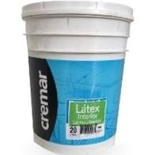
 |  |  | $ -
latex interior cremar | 1lt | 4666.00 | $ 7,932.20 | sinteplast
latex interior cremar | 4lts | 15780.00 | $ 26,826.00 | sinteplast
latex interior cremar | 10lts | 33721.00 | $ 57,325.70 | sinteplast
latex interior cremar | 20lts | 64315.00 | $ 109,335.50 | sinteplast
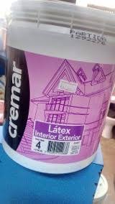
 |  |  | $ -
latex interior-exterior cremar | 1lt | 5885.00 | $ 10,004.50 | sinteplast
latex interior-exterior cremar | 4lts | 20633.00 | $ 35,076.10 | sinteplast
latex interior-exterior cremar | 10lts | 44589.00 | $ 75,801.30 | sinteplast
latex interior-exterior cremar | 20lts | 84225.00 | $ 143,182.50 | sinteplast
 |  |  | $ -
latex lavable interior-exterior | 1lt | 6770.00 | $ 11,509.00 | sinteplast
latex lavable interior-exterior | 4lts | 23728.00 | $ 40,337.60 | sinteplast
latex lavable interior-exterior | 10lts | 51280.00 | $ 87,176.00 | sinteplast
latex lavable interior-exterior | 20lts | 96860.00 | $ 164,662.00 | sinteplast
 |  |  | $ -
membrana liquida cremar | 4kgs | 28697.00 | $ 48,784.90 | sinteplast
membrana liquida cremar | 10kgs | 63505.00 | $ 107,958.50 | sinteplast
membrana liquida cremar | 20kgs | 122184.00 | $ 207,712.80 | sinteplast
 |  |  | $ -
membrana liquida con poliuretano cremar | 4kgs | 33625.00 | $ 57,162.50
membrana liquida con poliuretano cremar | 10kgs | 74409.00 | $ 126,495.30
membrana liquida con poliuretano cremar | 20kgs | 143163.00 | $ 243,377.10
 |  |  | $ -
latex cremar int. color azul -rojo | 1lt | 5709.00 | $ 9,705.30 | sinteplast
amarillo-violeta-naranja-verde | 4lts | 20628.00 | $ 35,067.60 | sinteplast
 |  |  | $ -
latex cremar int-ext. color amarillo soleado-naranja sabana-trigo-rojo pasion | 1lt | 7080.00 | $ 12,036.00 | sinteplast
verde claro-verde bosque-azul noche-violeta estelar-gris cuarzo-negro-rojo terracota-bordo | 4lts | 25582.00 | $ 43,489.40 | sinteplast
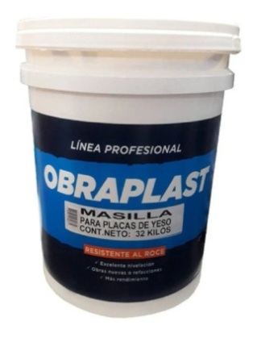
 |  |  | $ -
LATEX int-ext obraplast sinteplast | 20lts | 46400.00 | $ 78,880.00 | sinteplast
MASILLA DURLOCK obraplast sinteplast | 32kgs | 37990.00 | $ 64,583.00 | sinteplast
ENDUIDO PLASTICO int-ext obraplast sinteplast | 20lts | 40400.00 | $ 68,680.00 | sinteplast
 |  |  | $ -
enduido plastico interior-exterior cremar | 1lt | 5875.00 | $ 9,987.50 | sinteplast
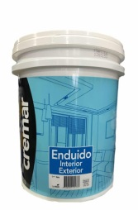
enduido plastico interior-exterior cremar | 4lts | 14126.00 | $ 24,014.20 | sinteplast
enduido plastico interior-exterior cremar | 10lts | 31948.00 | $ 54,311.60 | sinteplast
enduido plastico interior-exterior cremar | 20lts | 56986.00 | $ 96,876.20 | sinteplast
 |  |  | $ -
masilla+enduido 2 en 1 cremar | 6kgs | 13245.00 | $ 22,516.50 | sinteplast
masilla+enduido 2 en 1 cremar | 15kgs | 25336.00 | $ 43,071.20 | sinteplast
masilla+enduido 2 en 1 cremar | 25kgs | 44151.00 | $ 75,056.70 | sinteplast
 |  |  | $ -
fijador sellador cremar | 1lt | 5718.00 | $ 9,720.60 | sinteplast
fijador sellador cremar | 4lts | 15500.00 | $ 26,350.00 | sinteplast
fijador sellador cremar | 10lts | 33031.00 | $ 56,152.70 | sinteplast
fijador sellador cremar | 20lts | 61535.00 | $ 104,609.50 | sinteplast
 |  |  | $ -
RAPIFIX |  |  | $ -
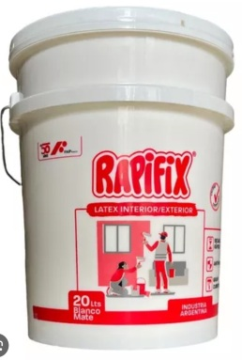
latex profesional int-ext | 1lt | 4260.00 | $ 7,242.00
latex profesional int-ext | 4lts | 15253.00 | $ 25,930.10
latex profesional int-ext | 10lts | 33900.00 | $ 57,630.00
latex profesional int-ext | 20lts | 65300.00 | $ 111,010.00
 |  |  | $ -
fijador sellador rapifix | 1lt | 3010.00 | $ 5,117.00
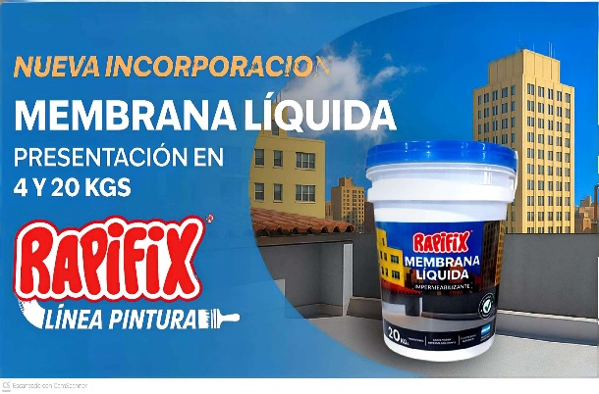
fijador sellador rapifix | 4lts | 9550.00 | $ 16,235.00
fijador sellador rapifix | 10lts | 19800.00 | $ 33,660.00
fijador sellador rapifix | 20lts | 36430.00 | $ 61,931.00
 |  |  | $ -
membrana liquida rapifix 4kg | 4kgs | 15200.00 | $ 25,840.00
membrana liquida rapifix 20kg | 20kgs | 66900.00 | $ 113,730.00
 |  |  | $ -
MILCOLORES |  |  | $ -
 |  |  | $ -
membrana elastomerica eco blanca | 4kgs | 15840.00 | $ 26,928.00
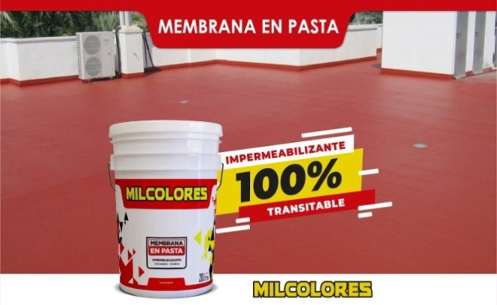
membrana elastomerica eco blanca | 10kgs | 33530.00 | $ 57,001.00
membrana elastomerica eco blanca | 20kgs | 59275.00 | $ 100,767.50
 |  |  | $ -
membrana elastomerica fibrada blanca | 4kgs | 17415.00 | $ 29,605.50
membrana elastomerica fibrada blanca | 10kgs | 36955.00 | $ 62,823.50
membrana elastomerica fibrada blanca | 20kgs | 65360.00 | $ 111,112.00
 |  |  | $ -
latex obra milcolores | 4lts | 9832.00 | $ 16,714.40
latex obra milcolores | 10lts | 20682.00 | $ 35,159.40
latex obra milcolores | 20lts | 39400.00 | $ 66,980.00
 |  |  | $ -

 |  |  | $ -
 |  |  | $ -
 |  |  | $ -
 |  |  | $ -
 |  |  | $ -
 |  |  | $ -
cola vinilca carpintero | 250cc | 2135.00 | $ 3,629.50 | wepell
cola vinilca carpintero | 500cc | 3810.00 | $ 6,477.00 | wepell
 |  |  | $ -
adhesivo profesional para papel vinilco | 1lt | 7050.00 | $ 11,985.00 | wepell
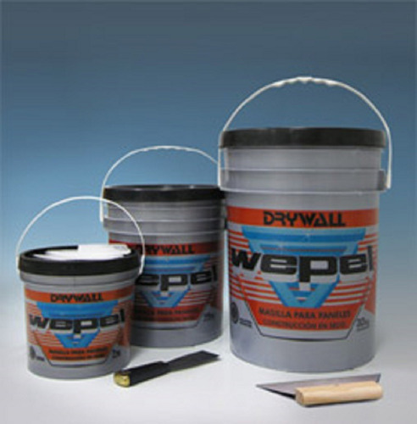
 |  |  | $ -
masilla durlock wepell | 1,6kg | 3545.00 | $ 6,026.50 | wepell
masilla durlock wepell | 7kgs | 10325.00 | $ 17,552.50 | wepell
masilla durlock wepell | 16kgs | 21650.00 | $ 36,805.00 | wepell
masilla durlock wepell | 32kgs | 40545.00 | $ 68,926.50 | wepell
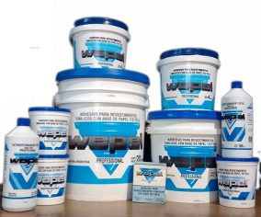
 |  |  | $ -
enduido plastico int. Wepell | 1lt | 3562.00 | $ 6,055.40 | wepell
enduido plastico int. Wepell | 4lts | 9295.00 | $ 15,801.50 | wepell
enduido plastico int. Wepell | 10lts | 21630.00 | $ 36,771.00 | wepell
enduido plastico int. Wepell | 20lts | 41478.00 | $ 70,512.60 | wepell
 |  |  | $ -
latex acrilico int w10 x4lts | 4lts | 13805.00 | $ 23,468.50 | wepell
latex acrilico int w10 x20lts | 20lts | 60532.00 | $ 102,904.40 | wepell
 |  |  | $ -
latex acrilico ext w10 x4lts | 4lts | 16030.00 | $ 27,251.00 | wepell
latex acrilico ext w10 x20lts | 20lts | 72619.00 | $ 123,452.30 | wepell

 |  |  | $ -
 |  |  | $ -
 |  |  | $ -
 |  |  | $ -
 |  |  | $ -
 |  |  | $ -
 |  |  | $ -
esmalte al agua blanco brillante xilox | 1lt | 20108.00 | $ 34,183.60 | xilox
 |  |  | $ -
esmalte negro pizarron xilox | 500cc | 9060.00 | $ 15,402.00 | xilox
 |  |  | $ -

esmalte sintetco GRUPO A 4en1 xilox | 250cc | 3630.00 | $ 6,171.00 | xilox
Bermellon - azul marino | 500cc | 6120.00 | $ 10,404.00 | xilox
blanco brillante- crema-marfil-verde ingles- | 1lt | 10450.00 | $ 17,765.00 | xilox
azul ultramar | 4lts | 37675.00 | $ 64,047.50 | xilox
verde claro-rojo pasion- blanco satinado |  |  | $ -
 |  |  | $ -
esmalte sintetico GRUPO B 4en1 xilox | 250cc | 3190.00 | $ 5,423.00 | xilox
 | 500cc | 5260.00 | $ 8,942.00 | xilox
marfil champagne- marfil seda- negro mate- negro | 1lt | 8680.00 | $ 14,756.00 | xilox
celeste- gris 020- gris espacial- gris hielo- gris perla- | 4lts | 30950.00 | $ 52,615.00 | xilox
negro satinado- marron- ocre- tabaco- traful- vicuña |  |  | $ -
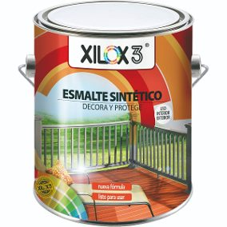
 |  |  | $ -
esmalte sintetico GRUPO C 4en1 xilox | 250cc | 4160.00 | $ 7,072.00
aliminio-magenta-naranja | 500cc | 7130.00 | $ 12,121.00
amarillo 04-vintage-violeta-verde manzana | 1lt | 12270.00 | $ 20,859.00
 | 4lts | 43765.00 | $ 74,400.50
 |  |  | $ -
 |  |  | $ -
fondo blanco xilox | 500cc | 5920.00 | $ 10,064.00 | xilox
fondo blanco xilox | 1lt | 10370.00 | $ 17,629.00 | xilox
 |  |  | $ -
antioxido rojo xilox | 250cc | 3790.00 | $ 6,443.00 | xilox
antioxido rojo xilox | 500cc | 5830.00 | $ 9,911.00 | xilox
antioxido rojo xilox | 1lt | 9100.00 | $ 15,470.00 | xilox
 |  |  | $ -
 |  |  | $ -
barniz interior xilox | 250cc | 3715.00 | $ 6,315.50 | xilox
barniz interior xilox | 500cc | 5598.00 | $ 9,516.60 | xilox
barniz interior xilox | 1lt | 8990.00 | $ 15,283.00 | xilox
barniz interior xilox | 4lts | 32690.00 | $ 55,573.00 | xilox
 |  |  | $ -
hidro barniz int-ext xilox | 1lt | 13370.00 | $ 22,729.00 | xilox
hidro barniz int-ext xilox | 4lts | 52960.00 | $ 90,032.00
 |  |  | $ -
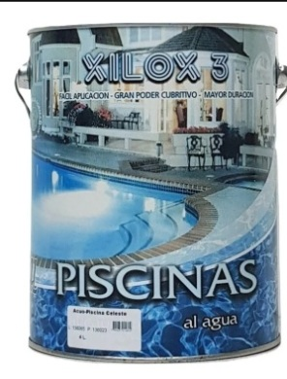
barniz satinado-mate xilox | 500cc | 7600.00 | $ 12,920.00 | xilox
barniz satinado-mate xilox | 1lt | 13040.00 | $ 22,168.00 | xilox
barniz satinado-mate xilox | 4lts | 48194.00 | $ 81,929.80 | xilox
 |  |  | $ -
pintura para piscinas al agua celeste | 4lts | 34681.00 | $ 58,957.70 | xilox
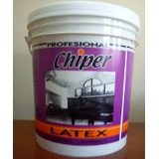
 |  |  | $ -
latex chiper int-ext xilox | 4lts | 11580.00 | $ 19,686.00 | xilox
latex chiper int-ext xilox | 10lts | 23900.00 | $ 40,630.00 | xilox
latex chiper int-ext xilox | 20lts | 40870.00 | $ 69,479.00 | xilox
 |  |  | $ -
latex chiper obra xilox | 4lts | 9910.00 | $ 16,847.00 | xilox
latex chiper obra xilox | 10lts | 19275.00 | $ 32,767.50 | xilox
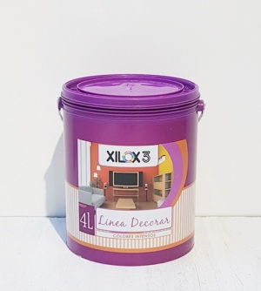
latex chiper obra xilox | 20lts | 31890.00 | $ 54,213.00 | xilox
 |  |  | $ -
latex decorar xilox rojo teja-gris cemento-rojo pasion-amarillo sol | 1lt | 5970.00 | $ 10,149.00 | xilox
verde manzana-maiz-maracuya-verde jade-azul orquidia-amarillo limon | 4lts | 21170.50 | $ 35,989.85 | xilox
malbec-rojo oxido-magenta-azul ultramar-fucsia-violeta-verde vintage |  |  | $ -
verde cemento--naranja-gris plomo-negro mora-coco/almendra-marron africano |  |  | $ -
 |  |  | $ -
 |  |  | $ -
 |  |  | $ -
latex pinval interior xilox | 4lts | 10560.00 | $ 17,952.00 | xilox
latex pinval interior xilox | 10lts | 21150.00 | $ 35,955.00 | xilox
latex pinval interior xilox | 20lts | 36790.00 | $ 62,543.00 | xilox
 |  |  | $ -
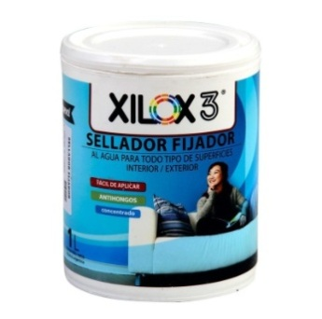
 |  |  | $ -
sellador fijador xilox | 1lt | 4065.00 | $ 6,910.50 | xilox
sellador fijador xilox | 4lts | 14582.00 | $ 24,789.40 | xilox
sellador fijador xilox | 10lts | 31415.00 | $ 53,405.50 | xilox
sellador fijador xilox | 20lts | 58875.00 | $ 100,087.50 | xilox
 |  |  | $ -
membrana low cost con caucho | 20kgs | 49600.00 | $ 84,320.00 | xilox
membrana low en pasta | 20kgs | 47900.00 | $ 81,430.00 | xilox
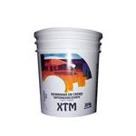
 |  |  | $ -
membrana xilox3 xilox | 1kg | 6085.00 | $ 10,344.50 | xilox
membrana xtm xilox | 4kgs | 14165.00 | $ 24,080.50 | xilox
membrana xtm xilox | 10kgs | 32060.00 | $ 54,502.00 | xilox
membrana xtm xilox | 20kgs | 54107.00 | $ 91,981.90 | xilox

 |  |  | $ -
 |  |  | $ -
 |  |  | $ -
 |  |  | $ -
 |  |  | $ -
 |  |  | $ -
 |  |  | $ -
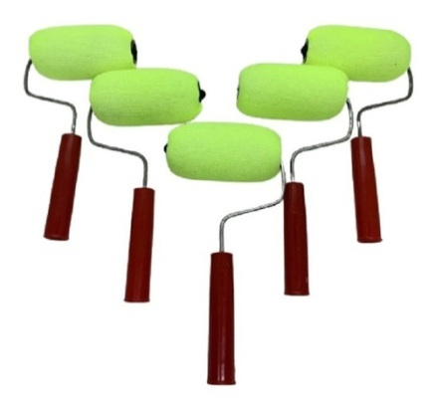
RODILLOS |  |  | $ -
 |  |  | $ -
mini rodillo poliester forrado 5 bambin |  | 700.00 | $ 1,190.00 | bambin
mini rodillo poliester forrado 8 bambin |  | 782.00 | $ 1,329.40 | bambin
mini rodillo poliester forrado 11 bambin |  | 828.00 | $ 1,407.60 | bambin
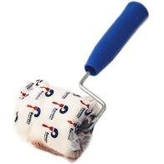
 |  |  | $ -
mini roller blanco 5 |  | 1327.00 | $ 2,255.90 | bambin
mini roller blanco 8 |  | 1465.00 | $ 2,490.50 | bambin
mini roller blanco 10 |  | 1623.00 | $ 2,759.10 | bambin
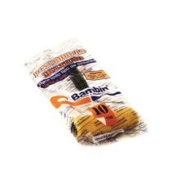
 |  |  | $ -
mini roller multiuso antigota 5 |  | 715.00 | $ 1,215.50 | bambin
mini roller multiuso antigota 8 |  | 835.00 | $ 1,419.50 | bambin
mini roller multiuso antigota 10 |  | 990.00 | $ 1,683.00 | bambin
 |  |  | $ -
rodillo aficionado lana natural 22 bambin |  | 6368.00 | $ 10,825.60 | bambin
 |  |  | $ -
rodillo "eco" lana natural (eterno) 22 bambin (40) |  | 5123.00 | $ 8,709.10 | bambin
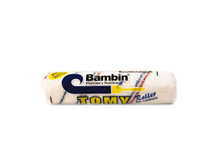
rodillo "eco" lana natural (eterno) 22 bambin (50) |  | 6219.00 | $ 10,572.30 | bambin
 |  |  | $ -
rodillo antigota tomy 17 4mm bambin |  | 3122.00 | $ 5,307.40 | bambin
rodillo antigota tomy 22 4mm bambin |  | 3575.00 | $ 6,077.50 | bambin
 |  |  | $ -
rodillo epoxi convencional 17 bambin |  | 2570.00 | $ 4,369.00 | bambin
rodillo epoxi convencional 22 bambin |  | 2950.00 | $ 5,015.00 | bambin
 |  |  | $ -
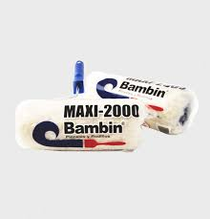
 |  |  | $ -
rodillo MAXI 2000 lana natural blanco bambin |  | 8754.00 | $ 14,881.80 | bambin
rodillo MAXI 2000 lana natural color bambin |  | 9308.00 | $ 15,823.60 | bambin
 |  |  | $ -
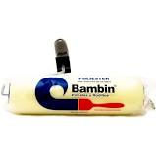
rodillo poliester comun 17 bambin |  | 2380.00 | $ 4,046.00 | bambin
rodillo poliester comun 22 bambin |  | 2554.00 | $ 4,341.80 | bambin
 |  |  | $ -
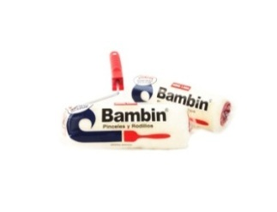
rodillo simil lana 17 bambin |  | 2915.00 | $ 4,955.50 | bambin
rodillo simil lana 22 bambin |  | 3179.00 | $ 5,404.30 | bambin
 |  |  | $ -
RODILLOS RAPIFIX |  |  | $ -
mini roller reja |  | 1558.00 | $ 2,648.60 | rapifix
 |  |  | $ -
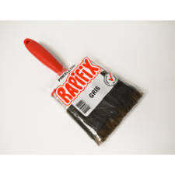
mini rodillo epoxi 5 |  | 625.00 | $ 1,062.50 | rapifix
mini rodillo epoxi 8 |  | 799.00 | $ 1,358.30 | rapifix
mini rodillo epoxi 11 |  | 870.00 | $ 1,479.00 | rapifix
 |  |  | $ -
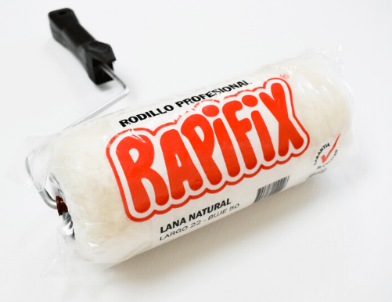
rodillo simil lana 22 |  | 2799.00 | $ 4,758.30 | rapifix
rodillo lana tejida eco 50 n22 |  | 3130.00 | $ 5,321.00 | rapifix
rodillo lana natural profesional n°22 |  | 7875.00 | $ 13,387.50 | rapifix
rodillo lana natural profesional color n°22 |  | 8600.00 | $ 14,620.00 | rapifix
pinceleta gris 40 rapifix |  | 3190.00 | $ 5,423.00 | rapifix
PINCELES |  |  | $ -
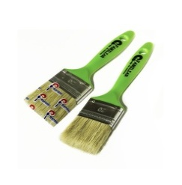
pinceles familiar v1 7 bambin |  | 890.00 | $ 1,513.00 | bambin
pinceles familiar v1 10 bambin |  | 930.00 | $ 1,581.00 | bambin
pinceles familiar v1 15 bambin |  | 115.00 | $ 195.50 | bambin
pinceles familiar v1 20 bambin |  | 1431.00 | $ 2,432.70 | bambin
pinceles familiar v1 25 bambin |  | 1838.00 | $ 3,124.60 | bambin
pinceles familiar v1 30 bambin |  | 2038.00 | $ 3,464.60 | bambin
 |  |  | $ -
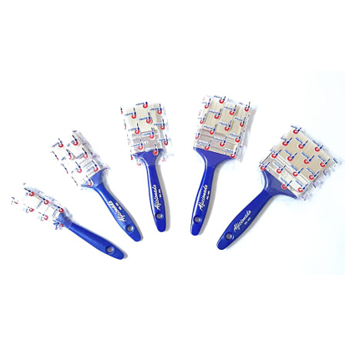
pinceles aficionado v1 7 bambin |  | 990.00 | $ 1,683.00 | bambin
pinceles aficionado v1 10 bambin |  | 1090.00 | $ 1,853.00 | bambin
pinceles aficionado v1 15 bambin |  | 1360.00 | $ 2,312.00 | bambin
pinceles aficionado v1 20 bambin |  | 1750.00 | $ 2,975.00 | bambin
pinceles aficionado v1 25 bambin |  | 2245.00 | $ 3,816.50 | bambin
pinceles aficionado v1 30 bambin |  | 2488.00 | $ 4,229.60 | bambin
 |  |  | $ -
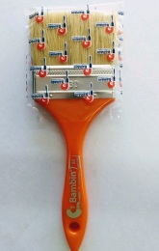
pinceles serie 50 v1 7 bambin |  | 1170.00 | $ 1,989.00 | bambin
pinceles serie 50 v1 10 bambin |  | 1204.00 | $ 2,046.80 | bambin
pinceles serie 50 v1 15 bambin |  | 1508.00 | $ 2,563.60 | bambin
pinceles serie 50 v1 20 bambin |  | 1958.00 | $ 3,328.60 | bambin
pinceles serie 50 v1 25 bambin |  | 2502.00 | $ 4,253.40 | bambin
pinceles serie 50 v1 30 bambin |  | 2760.00 | $ 4,692.00 | bambin
 |  |  | $ -
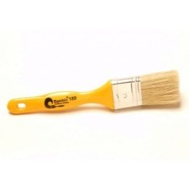
pinceles serie 189 v2 7 bambin |  | 1395.00 | $ 2,371.50 | bambin
pinceles serie 189 v2 10 bambin |  | 1494.00 | $ 2,539.80 | bambin
pinceles serie 189 v2 15 bambin |  | 2190.00 | $ 3,723.00 | bambin
pinceles serie 189 v2 20 bambin |  | 2845.00 | $ 4,836.50 | bambin
pinceles serie 189 v2 25 bambin |  | 3760.00 | $ 6,392.00 | bambin
pinceles serie 189 v2 30 bambin |  | 4260.00 | $ 7,242.00 | bambin
 |  |  | $ -
pincel serie 404 bordo v2 7 sinteplast |  | 1515.00 | $ 2,575.50 | sinteplast
pincel serie 404 bordo v2 10 sinteplast |  | 1750.00 | $ 2,975.00 | sinteplast
pincel serie 404 bordo v2 15 sinteplast |  | 2560.00 | $ 4,352.00 | sinteplast
pincel serie 404 bordo v2 20 sinteplast |  | 3550.00 | $ 6,035.00 | sinteplast
pincel serie 404 bordo v2 25 sinteplast |  | 4270.00 | $ 7,259.00 | sinteplast
pincel serie 404 bordo v2 30 sinteplast |  | 6250.00 | $ 10,625.00 | sinteplast
 |  |  | $ -
pinceletas gris 40 nevada bambin |  | 3390.00 | $ 5,763.00 | bambin
pinceletas blanca 50 bambin |  | 5503.00 | $ 9,355.10 | bambin
 |  |  | $ -
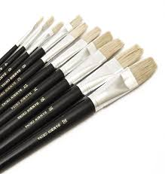
pinceles de filetear n2 bambin |  | 340.00 | $ 578.00 | bambin
pinceles de filetear n4 bambin |  | 360.00 | $ 612.00 | bambin
pinceles de filetear n6 bambin |  | 370.00 | $ 629.00 | bambin
pinceles de filetear n8 bambin |  | 440.00 | $ 748.00 | bambin
pinceles de filetear n10 bambin |  | 480.00 | $ 816.00 | bambin
pinceles de filetear n12 bambin |  | 570.00 | $ 969.00 | bambin
pinceles de filetear n14 bambin |  | 630.00 | $ 1,071.00 | bambin
pinceles de filetear n16 bambin |  | 710.00 | $ 1,207.00 | bambin
pinceles de filetear n18 bambin |  | 770.00 | $ 1,309.00 | bambin
 |  |  | $ -
ACCESORIOS |  |  | $ -
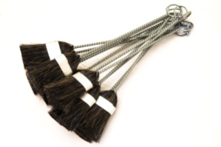
pincel mecanico limpieza 1 |  | 998.00 | $ 1,696.60 | bambin
pincel mecanico limpieza 2 |  | 1450.00 | $ 2,465.00 | bambin
 |  |  | $ -
aceritos flexibles 8x10 bambin |  | 1350.00 | $ 2,295.00 | bambin
aceritos flexibles 12x10 bambin |  | 2000.00 | $ 3,400.00 | bambin
acerito flexibles 14x10 bambin |  | 2335.00 | $ 3,969.50 | bambin
 |  |  | $ -
 |  |  | $ -
cepillo acero 4x19 con mango bambin |  | 3450.00 | $ 5,865.00 | bambin
cepillo acero 6x19 bambin |  | 4136.00 | $ 7,031.20 | bambin
 |  |  | $ -
 |  |  | $ -
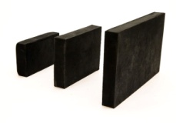
 |  |  | $ -
taco de goma n1 bambin |  | 1920.00 | $ 3,264.00 | bambin
taco de goma n2 bambin |  | 2665.00 | $ 4,530.50 | bambin
taco de goma n3 bambin |  | 4900.00 | $ 8,330.00 | bambin
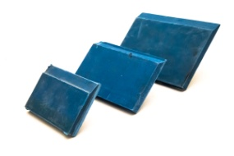
 |  |  | $ -
goma de enmasillar n1 bambin |  | 930.00 | $ 1,581.00 | bambin
goma de enmasillar n2 bambin |  | 1635.00 | $ 2,779.50 | bambin
goma de enmasillar n3 bambin |  | 2285.00 | $ 3,884.50 | bambin
 |  |  | $ -
 |  |  | $ -
mini bandeja pintor |  | 1060.00 | $ 1,802.00 | bambin
bandeja pintor con escurridor |  | 3633.00 | $ 6,176.10 | bambin
bandeja pintor plana |  | 3696.00 | $ 6,283.20 | bambin
bandeja pintor 8lts |  | 3315.00 | $ 5,635.50 | bambin
 |  |  | $ -
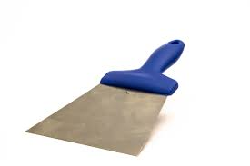
boina lustre grande |  | 3275.00 | $ 5,567.50 | bambin
 |  |  | $ -
espatula metal enduir n 1" wembley |  | 1650.00 | $ 2,805.00 | wembley
espatula metal enduir n 1.5" wembley |  | 1750.00 | $ 2,975.00 | wembley

espatula metal enduir n 2.0" wembley |  | 1980.00 | $ 3,366.00 | wembley
espatula metal enduir n 2.5" wembley |  | 2100.00 | $ 3,570.00 | wembley
espatula metal enduir n 3" wembley |  | 2300.00 | $ 3,910.00 | wembley
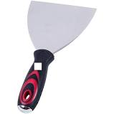
espatula metal enduir n 3.5" wembley |  | 2450.00 | $ 4,165.00 | wembley
espatula metal enduir n 4" wembley |  | 2550.00 | $ 4,335.00 | wembley
espatula metal enduir n 5" wembley |  | 2700.00 | $ 4,590.00 | wembley
espatula metal enduir n 6" wembley |  | 2995.00 | $ 5,091.50 | wembley
espatula metal enduir n160 bambin |  | 4975.00 | $ 8,457.50 | bambin
espatula metal enduir n180 bambin |  | 5585.00 | $ 9,494.50 | bambin
espatula metal enduir n200 bambin |  | 6090.00 | $ 10,353.00 | bambin
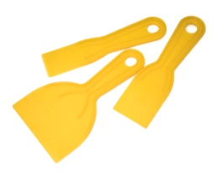
espatula metal enduir n220 bambin |  | 6636.00 | $ 11,281.20 | bambin
espatula metal enduir n240 bambin |  | 7235.00 | $ 12,299.50 | bambin
 |  |  | $ -
espatula plasticas trio bambin |  | 890.00 | $ 1,513.00 | bambin
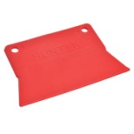
 |  |  | $ -
 |  |  | $ -
espatula plastica n1 hunter |  | 290.00 | $ 493.00 | hunter
espatula plastica n2 hunter |  | 450.00 | $ 765.00 | hunter
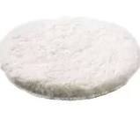
 |  |  | $ -
boina lustre chica |  | 3090.00 | $ 5,253.00 | hunter
 |  |  | $ -
filtro pintura 1-4lts 10 unid. |  | 2570.00 | $ 4,369.00
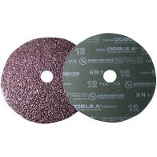
 |  |  | $ -
dicos de fibras grandes |  | 1590.00 | $ 2,703.00 | hunter
discos de fibras chicos |  | 730.00 | $ 1,241.00 | hunter
discos de aletados flap |  | 3085.00 | $ 5,244.50 | hunter
 |  |  | $ -
masillas para madera x200grs colores varios hunter |  | 2085.00 | $ 3,544.50 | hunter
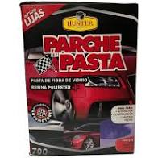
 |  |  | $ -
 |  |  | $ -
kit parche de reparacionx 250grs |  | 7720.00 | $ 13,124.00 | hunter
parche en pasta x 700grs |  | 11668.00 | $ 19,835.60 | hunter
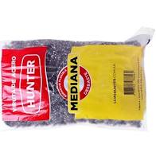
 |  |  | $ -
 |  |  | $ -
viruta de acero x250grs |  | 4055.00 | $ 6,893.50 | hunter
 |  |  | $ -

AUTOMOTOR |  |  | $ -
pasta de pulir x480cc zeocar | 480cc | 8800.00 | $ 14,960.00 | zeocar

 |  |  | $ -
 |  |  | $ -
masilla plastica poliester zeocar | 480grs | 7805.00 | $ 13,268.50 | zeocar
masilla plastica poliester zeocar | 1kg | 12300.00 | $ 20,910.00 | zeocar

 |  |  | $ -
 |  |  | $ -
masilla plastica tradicional trimas | 250grs | 7247.00 | $ 12,319.90 | sinteplast
masilla plastica tradicional trimas | 500grs | 8838.00 | $ 15,024.60 | sinteplast
masilla plastica tradicional trimas | 1kg | 11309.00 | $ 19,225.30 | sinteplast
masilla plastica tradicional trimas | 4kgs | 34,290.00 | $ 58,293.00 | sinteplast
 |  |  | $ -

 |  |  | $ -
masilla plastica multiproposito trimas | 1kg | 11832.00 | $ 20,114.40 | sinteplast
masilla plastica multiproposito trimas | 4kgs | 35312.00 | $ 60,030.40 | sinteplast
 |  |  | $ -
impresión universal 1K trimas | 500cc | 10983.00 | $ 18,671.10 | sinteplast
impresión universal 1K trimas | 1lt | 19452.00 | $ 33,068.40 | sinteplast

impresión NS gris trimas | 900cc | 14918.00 | $ 25,360.60 | sinteplast
 |  |  | $ -
masilla piroxilina colorada trimas | 1lt | 19218.00 | $ 32,670.60 | sinteplast
 |  |  | $ -
autopolish clasico colorin | 450cc | 10195.00 | $ 17,331.50 | colorin
autopolish cera colorin | 450cc | 10195.00 | $ 17,331.50 | colorin
autopolish bicapa colorin | 450cc | 11980.00 | $ 20,366.00 | colorin
 |  |  | $ -
 |  |  | $ -
vitelast 303 X1lt vitecso | 1lt | 10275.00 | $ 17,467.50 | vitecso
vitelast 303 X4lt vitecso | 4lts | 33175.00 | $ 56,397.50 | vitecso
 |  |  | $ -

 |  |  | $ -
subcarroceria acuoso negro vitecso | 1lt | 8770.00 | $ 14,909.00 | vitecso
subcarroceria acuoso negro vitecso | 4lts | 31070.00 | $ 52,819.00 | vitecso

subcarroceria acuoso blanco vitecso | 1lt | 9367.00 | $ 15,923.90 | vitecso
subcarriceria acuoso blanco vitecso | 4lts | 33503.00 | $ 56,955.10 | vitecso
 |  |  | $ -
removedor gel vitecso | 500cc | 7950.00 | $ 13,515.00 | vitecso

removedor gel vitecso | 1lt | 13590.00 | $ 23,103.00 | vitecso
removedir gel vitecso | 4lts | 48890.00 | $ 83,113.00 | vitecso
 |  |  | $ -
pintura asfaltica secado rapido | 1lt | 5700.00 | $ 9,690.00 | imperar
pintura asfaltica secado rapido | 4lts | 17500.00 | $ 29,750.00 | imperar
 |  |  | $ -
desoxidante vitecso | 500cc | 3775.00 | $ 6,417.50 | vitecso
desoxidante vitecso | 1lt | 5665.00 | $ 9,630.50 | vitecso
 |  |  | $ -
TINTAS PARA BARNIZ hunter |  |  | $ -
nogal-caoba-roble claro-roble oscuro-cedro-wengue | 60cc | 1753.00 | $ 2,980.10 | hunter
peteribi-algarrobo-viraro | 240cc | 4473.00 | $ 7,604.10 | hunter
 |  |  | $ -
TINTAS PARA BARNIZ foresta sinteplast |  |  | $ -
nogal-caoba-roble claro-roble oscuro-cedro-wengue | 60cc | 2932.00 | $ 4,984.40 | sinteplast
peteribi-algarrobo-viraro | 240cc | 8315.00 | $ 14,135.50 | sinteplast
 |  |  | $ -

CINTAS DE PAPEL Y LIJAS |  |  | $ -
cinta papel durlock 50x50mm sinteplast |  | 4698.00 | $ 7,986.60 | sinteplast
cinta papel durlock 23x50mm hunter |  | 1850.00 | $ 3,145.00 | hunter
cinta papel durlock 75x50mm hunter |  | 4998.00 | $ 8,496.60 | hunter
cinta tramada durlock 90x50mm sinteplast |  | 8925.00 | $ 15,172.50 | sinteplast
cinta tramada durlock 20x50mm hunter |  | 1360.00 | $ 2,312.00 | hunter
cinta tramada durlock 45x50mm hunter |  | 3020.00 | $ 5,134.00 | hunter
 |  |  | $ -
discos abrasivos 8 agujeros amarillo (125mm-5") 40-60-80-100-120 |  | 525.00 | $ 892.50 | rapifix
discos abrasivos 6 agujeros amarillo (150mm-6") 40-80-160-220 |  | 580.00 | $ 986.00 | rapifix

lija roja rapifix 60-80-120-150-180 oxido de aluminio |  | 375.00 | $ 637.50 | rapifix
lijas al agua rapifix de silicio |  | 535.00 | $ 909.50 | rapifix
lijas al agua rapifix de silicio 1000-1500-2000-2500 |  | 670.00 | $ 1,139.00 | rapifix
lija tela esmeril sinteplast 36-50-80-100-120-150-180 |  | 998.00 | $ 1,696.60 | sinteplast
lija antiempaste blanca rapifix 80-100-120-150-180-220-240-320-400 |  | 598.00 | $ 1,016.60 | rapifix
 |  |  | $ -
cinta enmascarar 18x40 bambin |  | 1445.00 | $ 2,456.50 | bambin
cinta enmascarar 24x40 bambin |  | 1870.00 | $ 3,179.00 | bambin
cinta enmascarar 36x40 bambin |  | 2825.00 | $ 4,802.50 | bambin
 |  |  | $ -

cinta enmascarar 12x40 Fijapapel |  | 970.00 | $ 1,649.00 | rapifix
cinta enmascarar 18x40 Fijapapel |  | 1450.00 | $ 2,465.00 | rapifix
cinta enmascarar 24x40 Fijapapel |  | 1931.00 | $ 3,282.70 | rapifix
cinta enmascarar 36x40 Fijapapel |  | 2898.00 | $ 4,926.60 | rapifix
cinta enmascarar 48x40 Fijapapel |  | 3864.00 | $ 6,568.80 | rapifix
 |  |  | $ -
cinta aisladora pvc 10mts negra-blanca |  | 795.00 | $ 1,351.50
cinta aisladora pvc 20mts negra |  | 1503.00 | $ 2,555.10

 |  |  | $ -
cinta help tape multiuso gris-negra-blanca-roja-azul 50x9 rapifix |  | 2950.00 | $ 5,015.00 | rapifix
 |  |  | $ -
cinta antideslizante 5x25mm |  | 6170.00 | $ 10,489.00
cinta antideslizante 5x25mm blanca-negra sinteplast |  | 3290.00 | $ 5,593.00 | sinteplast
 |  |  | $ -
cinta embalar transparente 24x45 fijapel |  | 380.00 | $ 646.00 | rapifix
cinta embalar transparente 48x45 fijapel |  | 850.00 | $ 1,445.00
 |  |  | $ -

 |  |  | $ -
cintas de enmascarar 12x50 rapifix |  | 1650.00 | $ 2,805.00 | rapifix
cintas de enmascarar 18x50 rapifix |  | 2475.00 | $ 4,207.50 | rapifix
cintas de enmacarar 24x50 rapifix |  | 3300.00 | $ 5,610.00 | rapifix
cintas de enmascarar 36x50 rapifix |  | 4950.00 | $ 8,415.00 | rapifix
cintas de enmascarar 48x50 rapifix |  | 6596.00 | $ 11,213.20 | rapifix
 |  |  | $ -

 |  |  | $ -
cintas de enmascarar obra azul 18x50 |  | 2435.00 | $ 4,139.50 | rapifix
cinta de enmascarar obra azul 24x50 |  | 3240.00 | $ 5,508.00 | rapifix
cinta de enmascarar obra azul 36x50 |  | 4860.00 | $ 8,262.00
 |  |  | $ -
cinta doble faz espuma blanca 12x5mts |  | 3950.00 | $ 6,715.00
cinta doble faz espuma blanca 24x5mts |  | 7900.00 | $ 13,430.00 | rapifix
 |  |  | $ -
 |  |  | $ -
estopa de lustre |  | 1890.00 | $ 3,213.00
disco de corte 115x1x22,23 sinteplast |  | 1250.00 | $ 2,125.00 | sinteplat

lista de precio sujeta a cambio sin previo aviso

